lab_3
Управление информацией. Форматирование.

1. Откройте свою рабочую книгу Лаб_раб18 ФИ гр. Отформатируйте таблицу на вкладке Главная_таблица.

 | используйте КМ (Контекстное меню) Формат ячеек и вкладку Главная

 | Оформите заголовок таблицы следующим образом: Arial, размер 18 пт, полужирный, зеленый цвет
 | Для шапки таблицы задайте следующее оформление:
 |  | внешние границы коричневого цвета, двойные
 |  | выравнивание по центру, полужирный шрифт
 | Задайте для всей таблицы внутренние границы - серого цвета, одинарные
 | Задайте необходимую ширину столбцов и строк
 | Для столбца №п/п задайте выравнивание по центру
 | Для столбца Цена задайте формат чисел Денежный с 2 знаками после запятой
 | Для столбца Кол-во задайте пользовательский формат числа: 0" кг"
 | Для столбца Стоимость задайте формат чисел Денежный с 2 знаками после запятой
Должно получиться так:
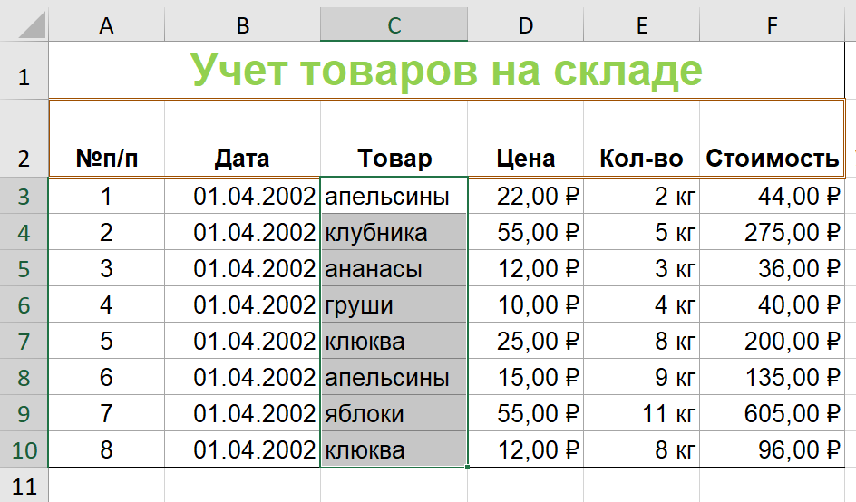
 | Учет товаров на складе
 | №п/п | Дата | Товар | Цена | Кол-во | Стоимость
 | 1 | 2002-04-01 | апельсины | 22 | 2 | 44
 | 2 | 2002-04-01 | клубника | 55 | 5 | 275
 | 3 | 2002-04-01 | ананасы | 12 | 3 | 36
 | 4 | 2002-04-01 | груши | 10 | 4 | 40
 | 5 | 2002-04-01 | клюква | 25 | 8 | 200
 | 6 | 2002-04-01 | апельсины | 15 | 9 | 135
 | 7 | 2002-04-01 | яблоки | 55 | 11 | 605
 | 8 | 2002-04-01 | клюква | 12 | 8 | 96

Скопируйте лист lab_3-2 в Лаб_раб18 ФИ гр и выполните задание в поле "работайте здесь":

lab_3-2
Управление информацией. Форматирование.
Скопируйте лист lab_3-2 в Лаб_раб18 ФИ гр и выполните задание в поле "работайте здесь":

2. Создайте таблицу по образцу
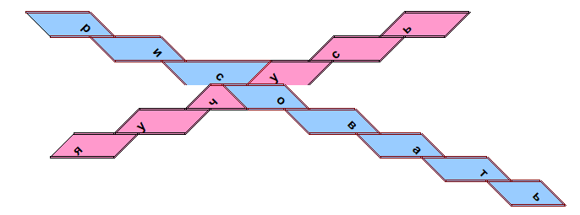

Работайте здесь:

3. Дополнительное задание: создайте такую же картинку
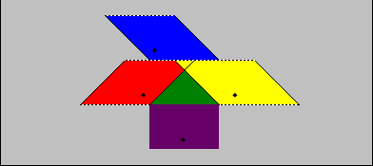

Работайте здесь:

4. Сохраните изменения

5. Создайте любой рисунок п поле ниже:

